关系图
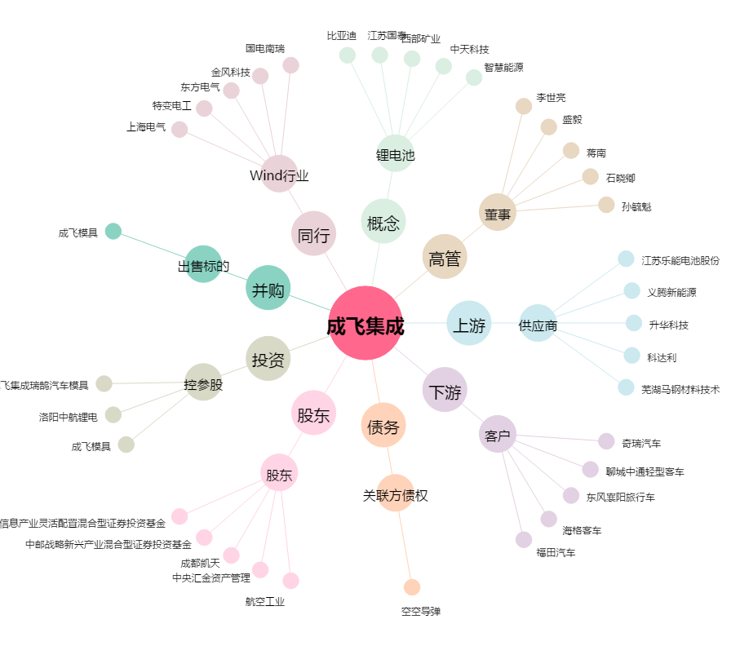
成飞集成[002190.SZ] - 关系概览图

